PASAPORTES
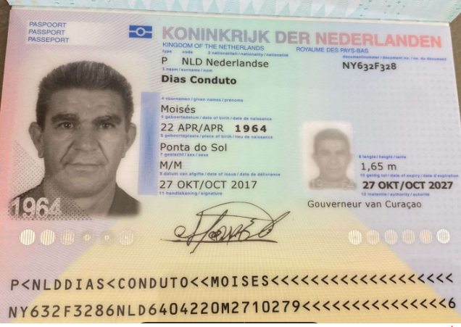
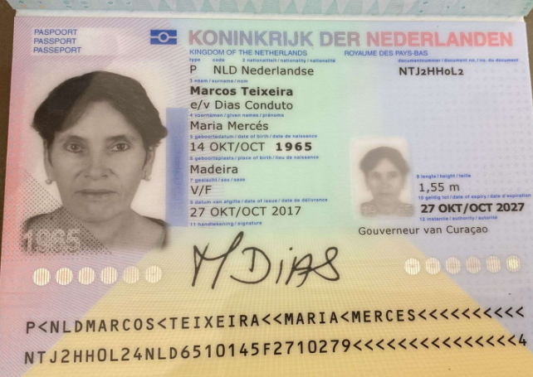

Nombre | Moises | Nombre | Maria
Apellido | Dias Conduto | Nombre | Merces
Pasaporte | NY632F328 | Apellido | Marcos Teixeira
Fecha de nacimiento | 22 de Abril 1964 | Apellido casada | Dias Conduto
Edad | 61 | Pasaporte | NTJ2HH0L2
Estado civil | Casado
Dirección | Willemstad
País | Curazao
Email: | Mdconduto22@gmail.com
Teléfono | 599 9 670 5670
Profesión | ALBAÑIL Y TRABAJOS PESADOS.
RH | AB positivo
Seguro | SVB
Peso | 80.4 kilos
Altura | 1.64 mts
Idioma | Español - Inglés - Portugues

Salud | MOTIVO PRINCIPAL DE QUEJA (MC): dolor de espalda y dolor abdominal crónico izquierdo.
 | Aumenta al subir escaleras o realizar esfuerzo físico.
 | Colonoscopia para el 27 de abril en Curazao,
Estadia | 11 al 22 de Abril

COSTEO
 |  |  |  |  |  |  |  |  |  | Libro diario contable
ARCHIVO DOCUMENTOS MÉDICOS |  | PAGOS - FACTURA | RESERVAS Y CONFIRMACION | SERVICIOS | PROVEEDOR | CANTIDAD | PRECIO UNITARIO | PRECIO TOTAL POR PASAJERO | PAGOS EN PESOS | RETENCIÓN EN LA FUENTE | PAGO TOTAL | PAGOS
Moises | Maria Merces | Moises | Moises |  |  |  |  | Moises |  |  |  | PROVEEDOR - NOMBRE COMERCIAL | ID | Fecha del pago | Valor del pago | Forma de pago de donde salió el dinero | Tipo de movimiento | Comentarios
APP | PRE - COMPRA | PRE - COMPRA | EMITIDA | Póliza de asistencia médica al viajero | COLASISTENCIA | 8 |  | 8 | $44,000 | $0 | cop44,000 | PRE COMPRA
ARCHIVADO |  | DSM 375 376 | Confirmado | Sim card Física | Tigo | 1 |  | 10
ARCHIVADO |  | DSM 375 376 | Confirmado | Recarga de datos
 |  |  |  | CHEQUEO MÉDICO EJECUTIVO PREVENTIVO-HOMBRE | CIMA | 1 unidad | $ 485,00 | $ 485,00 | $1,485,645 | $29,713 | $1,455,932 | CIMA DEPOSITO |  | 2026-03-06 | $4,901,500 | DEPÓSITO
ARCHIVADO |  | DSM 375 376 | Confirmado | Tarro fecal y orina
 |  |  |  | LABORATORIOS CLÍNICOS
ARCHIVADO |  | FACTURADO | Confirmado | Antígeno de próstata | CIMA
no se entrego muestra |  |  |  | Coprológico |  |  |  |  |  |  |  | ECHAVARÍA |  | 2026-03-24 | $5,390 | JURIDICA BANCOLOMBIA | TRANSFENCIA BANCARIA
ARCHIVADO |  | FACTURADO | Confirmado | Vitamina D25 | CIMA
ARCHIVADO |  | FACTURADO | Confirmado | Vitamina B12 | CIMA | 1 unidad | $ 29,00 | $ 29,00
 |  |  |  | Perfil lipídico
ARCHIVADO |  | FACTURADO | Confirmado | Colesterol HDL | CIMA
ARCHIVADO |  | FACTURADO | Confirmado | Colesterol LDL | CIMA
ARCHIVADO |  | FACTURADO | Confirmado | Colesterol total | CIMA
ARCHIVADO |  | FACTURADO | Confirmado | Triglicéridos | CIMA
 |  |  |  | Perfil Hepático
ARCHIVADO |  | FACTURADO | Confirmado | ALT- Alanina transferasa | CIMA
ARCHIVADO |  | FACTURADO | Confirmado | AST - aspartato transferasa | CIMA
ARCHIVADO |  | FACTURADO | Confirmado | Bilirrubina total y directa | CIMA | 1 unidad | $ 7,00 | $ 7,00
 |  |  |  | Perfil Renal
ARCHIVADO |  | FACTURADO | Confirmado | Creatinina en suero | CIMA
 |  |  | No se realizó | e-GFR-Eritrosedimentación (velocidad de sedimentación globular VSG | CIMA | 1 unidad | 5,00 | 5,00
ARCHIVADO |  | FACTURADO | Confirmado | Uroanálisis | CIMA
 |  |  |  | Sangre
ARCHIVADO |  | FACTURADO | Confirmado | Hemograma completo | CIMA
ARCHIVADO |  | FACTURADO | Confirmado | Hemoglobina glicosilada | CIMA
ARCHIVADO |  | FACTURADO | Confirmado | Ferritina | CIMA
ARCHIVADO |  | FACTURADO | Confirmado | Glucosa sérica | CIMA
ARCHIVADO |  | FACTURADO | Confirmado | Hemoclasificación Grupo ABO y factor RH |  | 1 unidad | 8,00 | 8,00
 |  |  |  | Perfil Tiroideo
ARCHIVADO |  | FACTURADO | Confirmado | T4L libre | CIMA
ARCHIVADO |  | FACTURADO | Confirmado | TSH | CIMA
ARCHIVADO |  | FACTURADO | Confirmado | Hormona Paratoidea |  | 1 unidad | 28,00 | 28,00
 |  |  |  | Enfermedades de transmisión sexual
ARCHIVADO |  | FACTURADO | Confirmado | VDRL serología | CIMA
ARCHIVADO |  | FACTURADO | Confirmado | VIH 1 Y 2, Anticuerpos | CIMA
 |  |  |  | Corazón
ARCHIVADO |  | FACTURADO | Confirmado | HCYSP-Homocisteína sérica |  | 1 unidad | 35,00 | 35,00
 |  |  |  | Otros
ARCHIVADO |  | FACTURADO | Confirmado | [AG HBS]-Hepatitis B Antígeno de superficie | CIMA | 1 unidad | $ 16,00 | $ 16,00
 |  |  |  | IMÁGENES DIAGNÓSTICAS
ARCHIVADO |  | FACTURADO | Confirmado | Electrocardiograma | CIMA
ARCHIVADO |  | FACTURADO | Confirmado | Radiografia de torax | CIMA
ARCHIVADO |  | FACTURADO | Confirmado | Ecografia de abdomen total | CIMA
ARCHIVADO |  | FACTURADO | Confirmado | Radiografía de columna vertebral total | CIMA | 1 unidad | $ 74,00 | $ 74,00
ARCHIVADO |  | FACTURADO | Confirmado | ETT Ecocardiograma Transtorácico OPCIONAL Corazón | CIMA | 1 unidad | $ 141,00 | $ 141,00
ARCHIVADO |  | FACTURADO | Confirmado | PE Prueba de esfuerzo OPCIONAL Corazón | CIMA | 1 unidad | $ 92,00 | $ 92,00
ARCHIVADO |  | FACTURADO | Confirmado | Ecografía de tiroides y paratiroides | CIMA | 1 unidad | $ 37,00 | $ 37,00
ARCHIVADO |  | FACTURADO | Confirmado | Ecografía transrectal de próstata | IVS | 1 unidad |  |  | $77,648 | $1,553 | $76,095 | IVS |  | 2026-03-18 | $1,215,580 | JURIDICA BANCOLOMBIA | TRANSFERENCIA BANCARIA
ARCHIVADO |  | FACTURADO | Confirmado | Resonancia magnética de Columna Lumbar simple | IVS | 1 unidad | $ 237,00 | $ 237,00 | $641,240 | $12,825 | $628,415
ARCHIVADO |  | FACTURADO | Confirmado | Sedación para la resonancia | IVS |  |  | $ 160,00 | $480,000 | $9,600 | $470,400
ARCHIVADO |  | FACTURADO | Confirmado | Electromiografía miembros INFERIORES con NCS (Nerve Conduction Studies) | IPS ELECTRODIAGNÓSTICO | 1 unidad | $ 100,00 | $ 100,00 | $305,000 | $0 | $305,000 | IPS ELECTRODIAGNÓSTICO |  | 2026-03-18 | $588,000 | JURIDICA BANCOLOMBIA | TRANSFERENCIA BANCARIA
 |  |  |  | ESPECIALISTAS
ARCHIVADO |  | no hay factura | Confirmado | Consulta con especialista INTERNISTA |  |  |  |  | $250,000 | $0 | $250,000 | MANUEL FERNANDO DÁVILA |  | 2026-03-20 | $250,000 | JURIDICA BANCOLOMBIA | TRANSFERENCIA BANCARIA
ARCHIVADO |  | FACTURADO | Confirmado | Consulta con especialista en FISIATRÍA | IPS ELECTRODIAGNÓSTICO | 1 unidad | $ 86,00 | $ 86,00 | $295,000 | $0 | $295,000 | IPS ELECTRODIAGNÓSTICO |  | 2026-03-18 | $16,530 | JURIDICA BANCOLOMBIA | TRANSFERENCIA BANCARIA
ARCHIVADO |  | DMS 343 | Confirmado | Consulta con especialista en UROLOGÍA | ALBERTO DIAS POSADA |  |  |  | $485,000 | $0 | $485,000 | yenny / ALBERTO DIAS POSADA |  | 2026-03-25 | $485,000 | JURIDICA BANCOLOMBIA | TRANSFERENCIA BANCARIA
FUE UNA CITA DE URGENCIA Y NO TUVO HC |  | DMS 342 | Confirmado | Consulta de DE EMERGENCIA con Médico Funcional virtual | DR MARCOS YEPES | 1 unidad | $ 60,00 | $ 60,00 | $180,000 | $7,200 | $172,800 | VERIFICAR SI SE REALIZO ESTE PAGO
ARCHIVADO |  | DSM388 | Confirmado | Consulta de DE CONTROL con Médico Funcional virtual | DR MARCOS YEPES | 1 unidad | $ 60,00 | $ 60,00 | $180,000 | $7,200 | $172,800 | DR MARCOS YEPES |  | 2025-11-26 | $144,000 | JURIDICA BANCOLOMBIA | TRANSFERENCIA BANCARIA
 |  |  |  |  |  |  |  |  |  |  |  | DR MARCOS YEPES |  | 2026-05-12 | $28,800 | JURIDICA BANCOLOMBIA | TRANSFERENCIA BANCARIA
 |  |  | Cancelada | Consulta con especialista en NUTRIOLOGÍA VIRTUAL Dra Marlen Villalba | DRA MARLEN VILLALBA | 1 unidad | $ 88,00 | $ 88,00 | $270,000 | $10,800 | $259,200
 |  | Facturado | Confirmado | Traslado- Aeropuerto -Hotel en carro diurno conductor de habla español | AEROTUREX | 2 unidades | $ 50,00 | $ 100,00 | $330,000 | $0 | $330,000 | AEROTUREX |  | 2026-04-17 | $330,000 | TIO YIMI BANCOLOMBIA | TRANSFERENCIA BANCARIA
 |  |  |  | Recargo nocturno a partir de las 08:00pm hasta las 5:00am para traslado al aeropuerto | AEROTUREX | 1 unidad | $ 7,00 | $ 7,00
ARCHIVADO |  | DSM 375 376 | Confirmado | Servicio Medical Trip Colombia - Acompañamiento virtual y presencial en español para citas y exámenes para 8 horas diurnas | YENNY | 1.25 unidades | $ 63,00 | $ 78,75 | $325,500 | $0 | $325,500 | YENNY ROBERTO |  | 2026-03-28 | $160,000 | JURIDICA BANCOLOMBIA | TRANSFERENCIA BANCARIA
ARCHIVADO |  | DSM 375 376 | Confirmado | Servicios Medical Trip Colombia Traslados Hotel-Clínica por trayectos cortos | YENNY | 2 unidades | $ 15,00 | $ 60,00 | $195,000 | $0 | $195,000 | YENNY ROBERTO |  | 2026-03-26 | $343,217 | JURIDICA BANCOLOMBIA | TRANSFERENCIA BANCARIA
ARCHIVADO |  | DSM 375 376 | Confirmado | CAJA MENOR |  |  |  |  | $265,934 | $0 | $265,934 | YENNY ROBERTO |  | 2026-03-12 | $100,000 | JURIDICA BANCOLOMBIA | TRANSFERENCIA BANCARIA
 |  |  |  |  |  |  |  |  | $5,809,967 | PAGADO |  | YENNY ROBERTO |  | 2026-04-06 | 0 | EFECTIVO CAMBIO DOLARES RVA274-5 | EFECTIVO
 |  |  |  |  |  |  |  |  | $7,386,053.00 | COBRADO
 |  |  |  |  |  |  |  |  | $1,576,086.00 | UTILIDAD

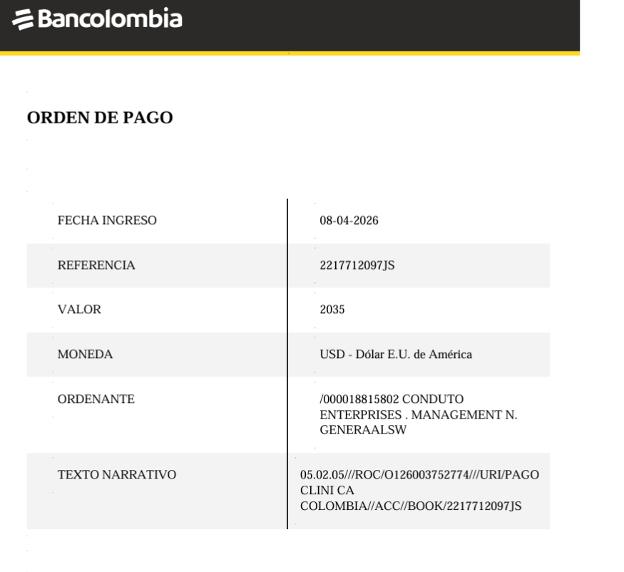
 |  |  |  |  |  |  |  |  | Total | Retención 2% | Pagado
 |  |  |  |  |  |  |  |  | $77,648 | $1,553 | $76,095
 |  |  |  | PAGO CLIENTE |  |  |  |  | $641,240 | $12,825 | $628,415
 |  |  |  |  |  |  |  |  | $521,500 | $10,430 | $511,070
 |  |  |  |  |  |  |  |  | $1,240,388 | $24,808 | $1,215,580

Confirmacion de Reservas
CITA FISITRA | Electromiografía de miembros inferiores y zona lumbar | MEDICO INTERNISTA
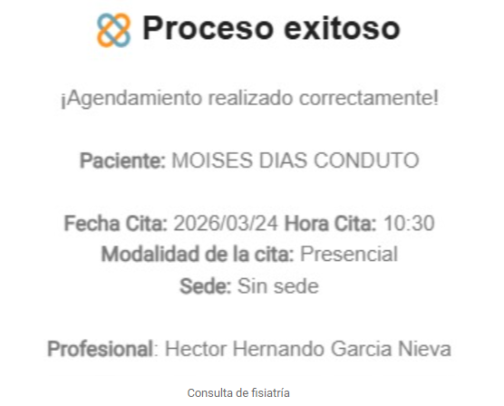
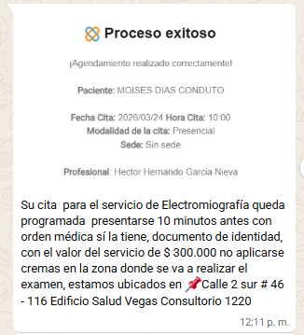
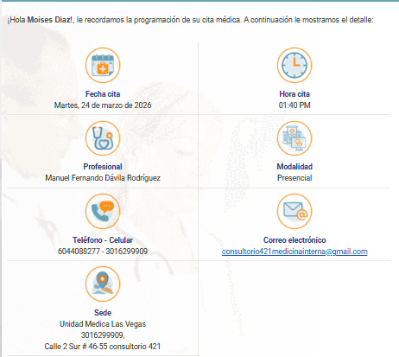

Ecografia Transrectal de próstata con Sedacion

RNM lumbar simple con Sedacion

VUELO
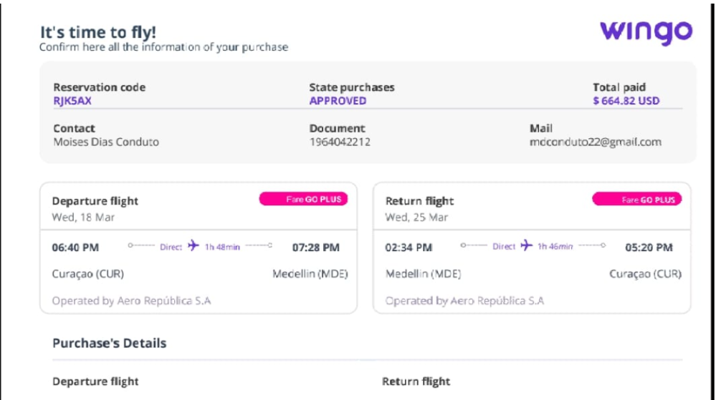
VUELO MOISES
 | RJK5AX
 | DIAS

